Feuille de Match

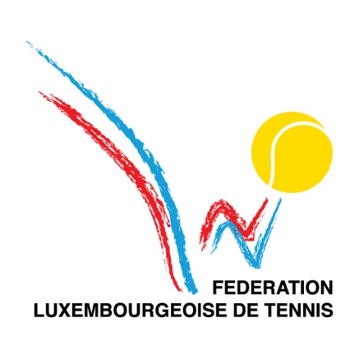
 |  |  |  |  |  |  | FEUILLE DE MATCH

 |  |  |  | Société Visitée |  |  |  |  |  | Société Visiteur
 |  |  |  | BIL |  |  |  |  |  | Kleyr Grasso

 | N° du match : |  | c2 |  |  | N° du tour : | Mardi |  |  |  | Date : | 2023-07-11

 |  |  |  |  |  |  |  |  |  |  | Lieu : | Kleyr Grasso

 | CLUB VISITE |  |  |  |  |  | CLUB VISITEUR |  |  |  |  |  |  | Résultat |  |  |  |  | Points |  | Matchs |  | Sets |  | Jeux
Simples | Ordre | Identifiant | NOM ET PRENOM |  | Classement | La joueuse doit être placée en 1, les positions 2, 3 et 4 peuvent être choisies librement. | Ordre | Identifiant | NOM ET PRENOM |  |  | Classement | La joueuse doit être placée en 1, les positions 2, 3 et 4 peuvent être choisies librement. | Score |  |  |  |  | Visité | Visiteur | Visité | Visiteur | Visité | Visiteur | Visité | Visiteur
 |  |  |  |  |  |  |  |  |  |  |  |  |  | Set 1 |  | Set 2 |  | Set 3
 | 1 | bi2 | Mora Mena Elisa |  | 0 |  | 1 | kg1 | de Bourcy Anne |  |  | 0 |  | 0 | 4 | 0 | 4 |  | 0.0 | 1.0 | 0 | 1 | 0 | 2 | 0 | 8
 | 2 | bi9 | Gernay Paul |  | 0 |  | 2 | kg3 | Ney Christophe |  |  | 0 |  | 1 | 4 | 0 | 4 |  | 0.0 | 1.0 | 0 | 1 | 0 | 2 | 1 | 8
 | 3 | bi3 | Ayache Stéphane |  | 0 |  | 3 | kg2 | Ney Philippe |  |  | 0 |  | 1 | 4 | 0 | 4 |  | 0.0 | 1.0 | 0 | 1 | 0 | 2 | 1 | 8
 | 4 | bi5 | Fabry Julien |  | 0 |  | 4 | kg5 | Chollot Gaëlle |  |  | 0 |  | 1 | 4 | 1 | 4 |  | 0.0 | 1.0 | 0 | 1 | 0 | 2 | 2 | 8
 |  |  |  |  |  |  |  |  |  |  |  |  |  | Résultat des simples |  |  |  |  | 0.0 | 4.0 | 0 | 4 | 0 | 8 | 4 | 32

 |  |  |  |  |  |  |  |  |  |  |  |  |  | Résultat |  |  |  |  | Points |  | Matchs |  | Sets |  | Jeux
Doubles | Ordre | Identifiant | NOM ET PRENOM |  | Classement | Double mixte en position 1, double Messieurs en position 2. | Ordre | Identifiant | NOM ET PRENOM |  |  | Classement | Double mixte en position 1, double Messieurs en position 2. | Score |  |  |  |  | Visité | Visiteur | Visité | Visiteur | Visité | Visiteur | Visité | Visiteur

 | 1 | bi2 | Mora Mena Elisa |  | 0 |  | 1 | kg4 | Goeres Olivier |  |  | 0 |  | 0 |  |  | 8 |  | 0.0 | 2.0 | 0 | 1 | 0 | 1 | 0 | 8
 |  | bi12 | Groven Arnaud |  | 0 |  |  | kg1 | de Bourcy Anne |  |  | 0
 | 2 | bi9 | Gernay Paul |  | 0 |  | 2 | kg3 | Ney Christophe |  |  | 0 |  | 4 |  |  | 8 |  | 0.0 | 2.0 | 0 | 1 | 0 | 1 | 4 | 8
 |  | bi3 | Ayache Stéphane |  | 0 |  |  | kg2 | Ney Philippe |  |  | 0
 |  |  |  |  |  |  |  |  |  |  |  |  |  | Résultat des doubles |  |  |  |  | 0.0 | 4.0 | 0 | 2 | 0 | 2 | 4 | 16
 |  | Responsable visité : |  |  |  |  |  | Responsable visiteur :
 |  | Identifiant |  |  |  |  |  | Identifiant |  |  |  |  |  | Résultat final |  |  |  |  | 0.0 | 8.0 | 0 | 6 | 0 | 10 | 8 | 48
 |  | Nom : | #N/A |  |  |  |  | Nom : | #N/A |  |  |  |  | Vainqueur : |  |  |  |  | Kleyr Grasso

 | Remarque :

